Лист1
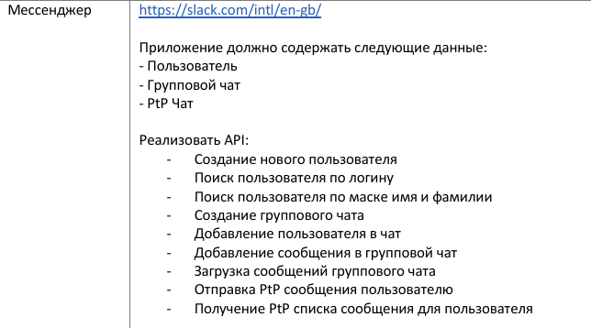
 | ФИО | Вариант ЛР 01
1 | Андриянов Илья Андреевич | 1
2 | Арзигиян Георгий Ашотович | 2
3 | Барабаш Максим Евгеньевич | 3
4 | Баранков Евгений Вадимович | 4
5 | Безмылов Алексей Петрович | 5
6 | Богословский Павел Евгеньевич | 6
7 | Бондарь Полина Вячеславовна | 7
8 | Вербецкий Эдуард Игоревич | 8
9 | Ганин Алексей Юрьевич | 9
10 | Голубев Егор Игоревич | 10
11 | Гордеев Никита Валерьевич | 11
12 | Горин Андрей Валерьевич | 12
13 | Гришин Степан Георгиевич | 1
14 | Гуликов Константин Андреевич | 2
15 | Додаров Ардашер Холмуродович | 3
16 | Драме Махамуд | 4
17 | Елисеев Александр Юрьевич | 5
18 | Зудочкин Евгений Олегович | 6
19 | Калинкин Антон Александрович | 7
20 | Кеппер Юлия Николаевна | 8
21 | Кузьминова Анна Владимировна | 9
22 | Курихин Максим Викторович | 10
23 | Курочкин Данил Владиславович | 11
24 | Литвинчук Елена Сергеевна | 12
25 | Малюженец Владислав Александрович | 1
26 | Матвеев Андрей Викторович | 2
27 | Мехбалиев Мурад Рауф Оглы | 3
28 | Муллагалиев Альфред Рамилевич | 4
29 | Новохатский Максим Денисович | 5
30 | Овчаров Илья Вячеславович | 6
31 | Островский Кирилл Владимирович | 7
32 | Рожков Илья Алексеевич | 8
33 | Савва Даниил Сергеевич | 9
34 | Солдатов Денис Юрьевич | 10
35 | Суслов Сергей Сергеевич | 11
36 | Тимощук Максим Александрович | 12
37 | Филенков Алексей Дмитриевич | 1
38 | Шальнов Александр Андреевич | 2
39 | Шандрюк Пётр Николаевич | 3
40 | Шарнин Никита Сергеевич | 4
41 | Шарыкин Александр Викторович | 5
42 | Ширин Хан Рамис Даудович | 6
43 | Щелоков Владислав Сергеевич | 7

